Sheet1
Калькулятор на компьютере |  |  | Комментарии
Цель | Проверить функциональность, удобство использования и корректность вычислений во всех режимах
Всего тестов: | 301
Passed | ~262
Failed | ~39
Номер | Название | Статус
 | Режимы
1 | Переключение между режимами и преобразователями | Passed
2 | Ввод с клавиатуры | Passed
3 | Ввод с панели на экране | Passed
4 | Сохранение истории после закрытия приложения | Failed
5 | Настройка темной и светлой темы | Passed
 | Возможность отсавлять отзыв | Passed
Обычный режим
 | Базовые арифметические операции
1 | Сложение целых чисел | Passed | Целые числа - положительные, отрицательные числа и ноль
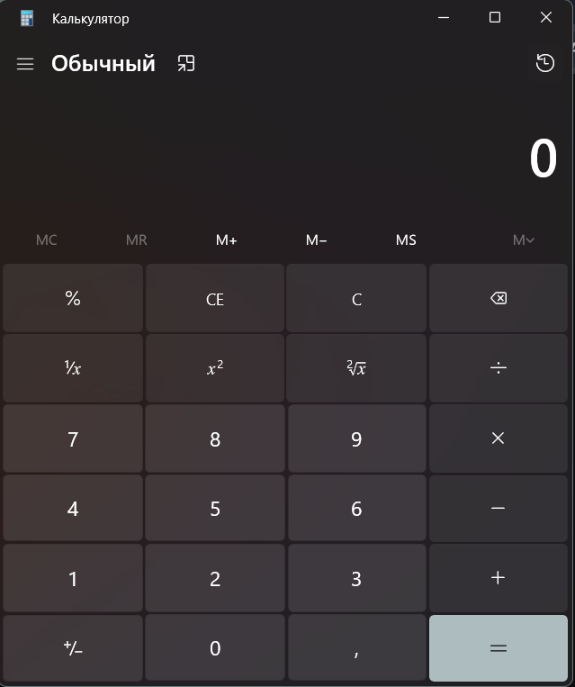
2 | Сложение дробных чисел | Passed
3 | Сложение целых и дробных чисел | Passed
4 | Умножение целых чисел | Passed
5 | Умножение дробных чисел | Passed
6 | Умножение целых и дробных чисел | Passed
7 | Вычитание целых чисел | Passed
8 | Вычитание дробных чисел | Passed
9 | Вычитание целых и дробных чисел | Passed
10 | Деление целых чисел (знаменатель не 0) | Passed
11 | Деление дробных чисел | Passed
12 | Деление целых и дробных чисел (знаменатель не 0) | Passed
13 | Деление на 0 невозможно | Passed
 | Ввод данных и управление
14 | Отсутствие залипания кнопок | Passed | Преобразование в отрицательное или положительное число
15 | Смена знака у числа | Passed
16 | Невозможность ставить две и более запятых в числе | Passed
17 | Возвращение в исходное положение кнопкой Clean(C) | Passed
19 | Очищение числа с поля кнопкой Clean Entry(CE) | Passed
20 | Повторные нажатия кнопок | Passed
21 | Редактирование числа в поле ввода | Passed
 | Расширенные функции
23 | Извлечение квадратного корня числа | Passed
24 | Расчет 1/n | Passed
25 | Возведение в квадрат числа | Passed
26 | Расчет % от n числа | Passed
27 | Сложение числа и его процентной части | Passed
28 | Умножение числа и его процентной части | Passed
29 | Вычитание числа и его процентной части | Passed
30 | Деление числа на его процентную часть | Passed
31 | Очитска всей памяти(МС) | Passed
32 | Вызов памяти(MR) | Passed
33 | Добавление памяти(M+) | Passed
34 | Вычитание памяти(M-) | Passed
35 | Сохранение в памяти(MS) | Passed
36 | Просмотр памяти(M) | Passed
 | Граничные ситуации
30 | Работа с очень большими/маленькими числа | Passed
31 | Работа с очень большой дробной частью | Passed
Инженерный режим
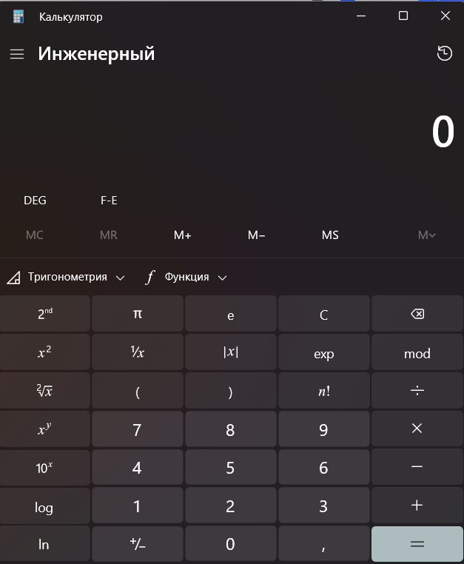
 | Базовые арифметические операции
32 | Сложение целых чисел | Passed
33 | Сложение дробных чисел | Passed
34 | Сложение целых и дробных чисел | Passed
35 | Умножение целых чисел | Passed
36 | Умножение дробных чисел | Passed
37 | Умножение целых и дробных чисел | Passed
38 | Вычитание целых чисел | Passed
39 | Вычитание дробных чисел | Passed
40 | Вычитание целых и дробных чисел | Passed
41 | Деление целых чисел (знаменатель не 0) | Passed
42 | Деление дробных чисел | Passed
43 | Деление целых и дробных чисел (знаменатель не 0) | Passed
44 | Деление на 0 невозможно | Passed
 | Расширенные функции
45 | Извлечение квадратного корня числа | Passed
46 | Расчет 1/n | Passed
47 | Расчет % от n числа | Passed
48 | Работа с числом pi | Passed
49 | Работа с е(экспонента) | Passed
50 | Возведение в квадрат числа | Passed
51 | Расчет модуля числа | Passed
52 | Очитска всей памяти(МС) | Passed
53 | Вызов памяти(MR) | Passed
54 | Добавление памяти(M+) | Passed
55 | Вычитание памяти(M-) | Passed
56 | Сохранение в памяти(MS) | Passed
57 | Просмотр памяти(M) | Passed
58 | Поиск экспоненциальной записи числа (exp) | Passed
59 | Расчет факториала числа | Passed
60 | Возведение числа x в степень y | Passed
61 | Расчет 10 в степени х | Passed
62 | Поиск десятичного логарифма | Passed
63 | Поиск натурального логарифма | Passed
64 | Возведение в куб числа | Passed
65 | Извлечение кубического корня | Passed
66 | Расчет 2 в степени х | Passed
67 | Расчет логарифма по основанию y | Passed
68 | Нахождение корня y-степени из x | Passed
69 | расчет e в степени x | Passed
70 | Перевод градусы в радианы (и обратно)
71 | Переключение формата оторбажения чисел(F-E)
 | Кнопка "Тригонометрия"
72 | Расчет синуса х | Passed
73 | Расчет косинуса х | Passed
74 | Расчет тангенса х | Passed
75 | Расчет арксинуса х | Passed
76 | Расчет арккосинуса х | Passed
77 | Расчет арктангенса х | Passed
78 | Расчет гиперболического синуса х | Passed
79 | Расчет гиперболического синуса х | Passed
80 | Расчет гиперболического косинуса х | Passed
81 | Расчет гиперболического тангенса х | Passed
82 | Расчет гиперболического арксинуса х | Passed
83 | Расчет гиперболического арккосинуса х | Passed
84 | Расчет гиперболического арктангенса х | Passed
85 | Расчет остатка от деления (mod) | Passed
 | Ввод данных и управление
86 | Отсутствие залипания кнопок | Passed
87 | Смена знака у числа | Passed
88 | Невозможность ставить две и более запятых в числе | Passed
89 | Возвращение в исходное положение кнопкой Clean(C) | Passed
90 | Проверка цепочек операции по приоритету знаков | Passed
91 | Очищение числа с поля кнопкой Clean Entry(CE) | Passed
92 | Повторные нажатия кнопок | Passed
93 | Редактирование числа в поле ввода | Passed
 | кнопка "Функция"
94 | Поиск модуля числа | Passed
95 | Округление в большую сторону | Passed
96 | Округление в меньшую сторону | Passed
97 | Генерация случайного числа от 0 до 1 | Passed
98 | Перевод градусов в формат DMS | Passed
99 | Перевод DMS в градусы | Passed
 | Граничные ситуации
100 | Работа с очень большими/маленькими числа | Passed
101 | Работа с очень большой дробной частью | Passed
Режим "Построение графиков"
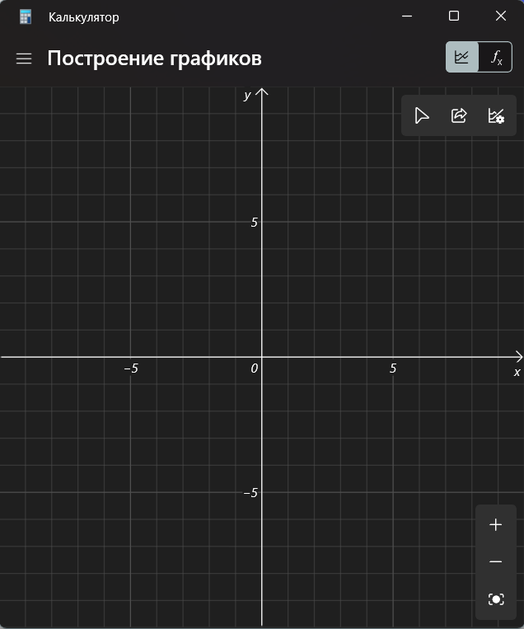
 | Режим уравнения
102 | Ошибка ввода данных без x или y | Passed
 | Кнопка "Тригонометрия"
103 | Работа с синуса х | Passed
104 | Работа с косинуса х | Passed
105 | Работа с тангенса х | Passed
106 | Работа с арксинуса х | Passed
107 | Работа с арккосинуса х | Passed
108 | Работа с арктангенса х | Passed
109 | Работа с гиперболического синуса х | Passed
110 | Работа с гиперболического синуса х | Passed
111 | Работа с гиперболического косинуса х | Passed
112 | Работа с гиперболического тангенса х | Passed
113 | работа с гиперболического арксинуса х | Passed
114 | Работа с гиперболического арккосинуса х | Passed
115 | Работа с гиперболического арктангенса х | Passed
 | Кнопка с "неравенства"
114 | Проверка неравенств со знаком "больше" | Passed
115 | Проверка неравенств со знаком "больше или равно" | Passed
116 | Проверка неравенств со знаком "меньше" | Passed
117 | Проверка неравенств со знаком "меньше или равно" | Passed
118 | Проверка неравенств со знаком "равно" | Passed
 | кнопка "Функция"
119 | Поиск модуля числа | Passed
120 | Округление в большую сторону | Passed
121 | Округление в меньшую сторону | Passed
 | Основная панель
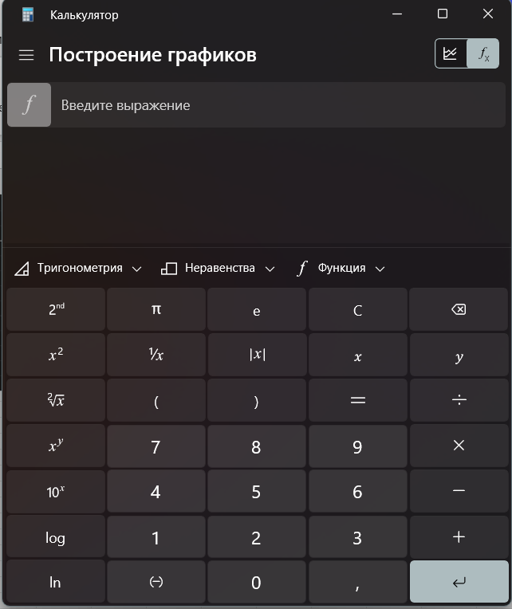
122 | Работа с числами | Passed
123 | Работа с квадратным корнем числа | Passed
124 | Работа с 1/n | Passed
125 | Работа с % от n числа | Passed
126 | Работа с числом pi | Passed
127 | Работа с е(экспонента) | Passed
128 | Работа с квадратом числа | Passed
129 | Работа модулем числа | Passed
130 | работа с числом x в степень y | Passed
131 | Работа с 10 в степени х | Passed
132 | Работа с десятичным логарифма | Passed
133 | Работа с натуральным логарифмом | Passed
134 | Работа с кубом числа | Passed
135 | работа с кубическим корня | Passed
136 | Работа с 2 в степени х | Passed
137 | Работа с логарифмом по основанию y | Passed
138 | Работа с корнем y-степени из x | Passed
139 | Работа с e в степени x | Passed
140 | Работа со скобками | Passed
141 | Работа с x | Passed
142 | Работа с y | Passed
143 | Ввод нескольких уравнений | Passed
 | Ввод данных и управление
144 | Отсутствие залипания кнопок | Passed
145 | Смена знака у числа | Passed
146 | Невозможность ставить две и более запятых в числе | Passed
147 | Возвращение в исходное положение кнопкой Clean(C) | Passed
148 | Проверка цепочек операции по приоритету знаков | Passed
149 | Очищение числа с поля кнопкой Clean Entry(CE) | Passed
150 | Повторные нажатия кнопок | Passed
151 | Редактирование числа в поле ввода | Passed
152 | Ошибка при вводе неверном количестве параметров в функции | Passed
 | Режим Графика | Passed
153 | Отображение графика на координатной прямой | Passed
154 | Правильная трассировка | Passed
155 | Настройка параметров графика | Passed
156 | Способность делиться графиком | Passed
Режим "Программист"
 | Основная панель
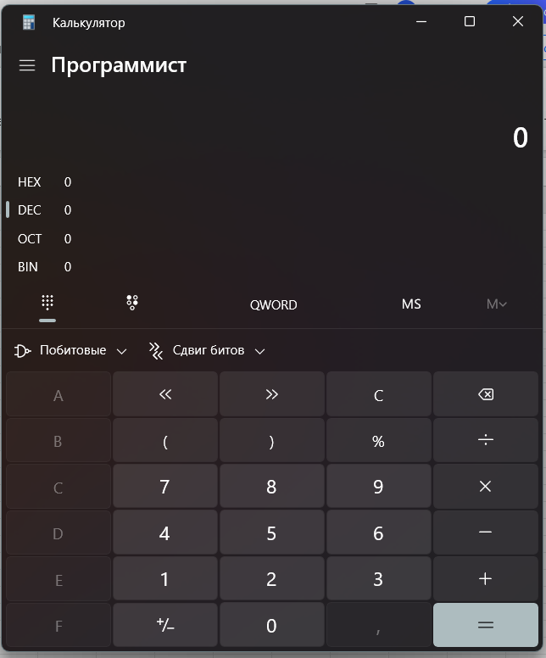
157 | Вычисление шестнадцатеричного числа (HEX) | Passed
158 | Вычисление десятичного числа (DEC) | Passed
159 | Вычисление восьмиричного числа (OCT) | Passed
160 | Вычисление двоичного числа (BIN) | Passed
161 | Переключение между BYTE, WORD, DWORD, QWORD | Passed
162 | Сохранение в памяти(MS) | Passed
163 | Просмотр памяти(M) | Passed
164 | Сложение целых чисел | Passed
165 | Умножение целых чисел | Passed
166 | Вычитание целых чисел | Passed
167 | Деление целых чисел (знаменатель не 0) | Passed
168 | Деление на 0 невозможно | Passed
169 | Отделение части уравнения с помощью скобок | Passed
 | Побитовые операции
170 | Операция AND | Passed
171 | Операция OR | Passed
172 | Операция NOT | Passed
173 | Операция NAND | Passed
174 | ОперацияNOR | Passed
175 | ОперацияXOR | Passed
 | Сдвиг битов
176 | Арифметический сдвиг вправо | Passed
177 | Арифметический сдвиг влево | Passed
178 | Логический сдвиг влево | Passed
179 | Логический сдвиг вправо | Passed
180 | Циклический сдвиг влево | Passed
181 | Циклический сдвиг вправо | Passed
182 | Циклический сдвиг через перенос влево | Passed
183 | Циклический сдвиг через перенос вправо | Passed
 | Ввод данных и управление
184 | Отсутствие залипания кнопок | Passed
185 | Смена знака у числа | Passed
186 | Возвращение в исходное положение кнопкой Clean(C) | Passed
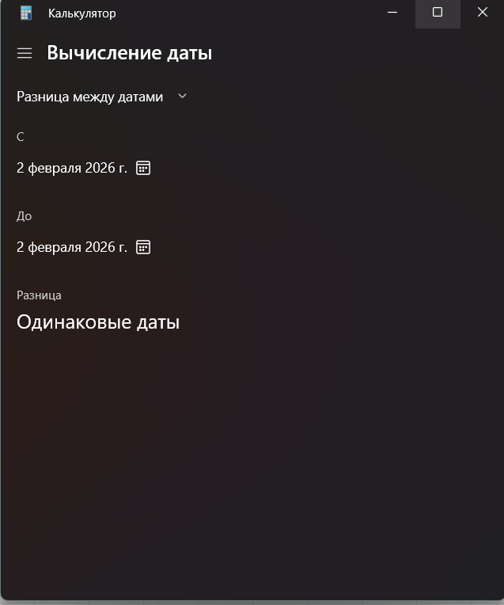
187 | Очищение числа с поля кнопкой Clean Entry(CE) | Passed
188 | Повторные нажатия кнопок | Passed
189 | Редактирование числа в поле ввода | Passed
Режим "Вычисление даты"
 | Разница между датами
190 | Начальные даты "С" и "До" - сегодняшние даты | Passed
191 | Переключение между днями, месяцами, годами | Passed
192 | Отображение разницы с годам, месяцах, неделях, днях | Passed
193 | Добавить или вычесть дни | Passed
194 | Добавление к дате настроенных параметров | Passed
195 | Вычитание от даты настроенных параметров | Passed
196 | Настройка годов, месецев, дней | Passed
197 | Отображение даты итоговой | Passed
198 | Смена формата даты | Failed
Преобразователь
 | Валюта
199 | Обновление курса валют | Passed
200 | Быстрая смена местами валют | Failed
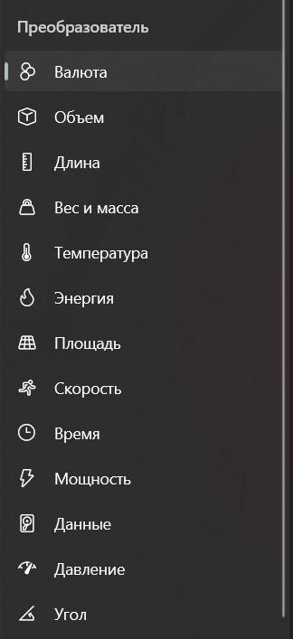
201 | поиск валюты по названию | Failed
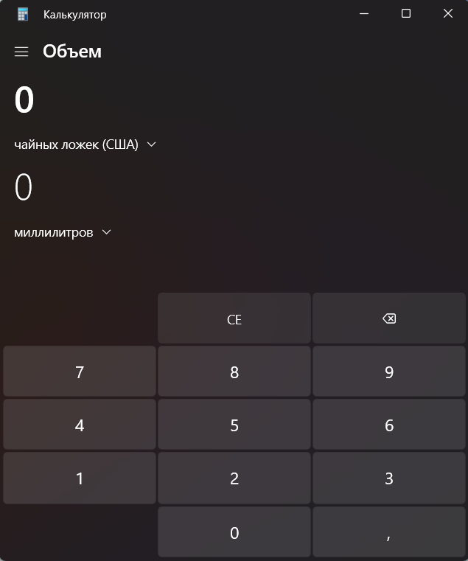
202 | Отсутствие залипания кнопок | Passed
203 | Возвращение в исходное положение кнопкой Clean(C) | Passed
204 | Редактирование числа в поле ввода | Passed
205 | Правильный подсчет введенного значение | Passed
 | Объем
206 | Быстрая смена местами объемов | Failed
207 | поиск значений объемов по названию | Failed
208 | Отсутствие залипания кнопок | Passed
209 | Возвращение в исходное положение кнопкой Clean(C) | Passed
210 | Редактирование числа в поле ввода | Passed
211 | Правильный подсчет введенного значение | Passed
212 | Справка о том, как меняются значения | Failed
213 | Приблизительные значение | Passed
 | Длина
214 | Быстрая смена местами значений длин | Failed
215 | поиск значений длин по названию | Failed
216 | Отсутствие залипания кнопок | Passed
217 | Возвращение в исходное положение кнопкой Clean(C) | Passed
218 | Редактирование числа в поле ввода | Passed
219 | Правильный подсчет введенного значение | Passed
220 | Справка о том, как меняются значения | Failed
221 | Приблизительные значение | Passed
 | Вес и масса
222 | Быстрая смена местами значений веса и массы | Failed
223 | поиск значений массы по названию | Failed
224 | Отсутствие залипания кнопок | Passed
225 | Возвращение в исходное положение кнопкой Clean(C) | Passed
226 | Редактирование числа в поле ввода | Passed
227 | Правильный подсчет введенного значение | Passed
228 | Справка о том, как меняются значения | Failed
229 | Приблизительные значение | Passed
 | Температура
230 | Быстрая смена местами значений темпаратуры | Failed
231 | поиск значений температуры по названию | Failed
232 | Отсутствие залипания кнопок | Passed
233 | Возвращение в исходное положение кнопкой Clean(C) | Passed
234 | Редактирование числа в поле ввода | Passed
235 | Правильный подсчет введенного значение | Passed
236 | Справка о том, как меняются значения | Passed
237 | Приблизительные значение | Passed
 | Энергия
238 | Быстрая смена местами значений энергии | Failed
239 | поиск значений энергии по названию | Failed
240 | Отсутствие залипания кнопок | Passed
241 | Возвращение в исходное положение кнопкой Clean(C) | Passed
242 | Редактирование числа в поле ввода | Passed
243 | Правильный подсчет введенного значение | Passed
244 | Справка о том, как меняются значения | Failed
245 | Приблизительные значение | Passed
 | Площадь
246 | Быстрая смена местами значений площади | Failed
247 | поиск значений площади по названию | Failed
248 | Отсутствие залипания кнопок | Passed
249 | Возвращение в исходное положение кнопкой Clean(C) | Passed
250 | Редактирование числа в поле ввода | Passed
251 | Правильный подсчет введенного значение | Passed
252 | Справка о том, как меняются значения | Failed
253 | Приблизительные значение | Passed
 | Скорость
254 | Быстрая смена местами значений скорости | Failed
255 | поиск значений скорости по названию | Failed
256 | Отсутствие залипания кнопок | Passed
257 | Возвращение в исходное положение кнопкой Clean(C) | Passed
258 | Редактирование числа в поле ввода | Passed
259 | Правильный подсчет введенного значение | Passed
260 | Справка о том, как меняются значения | Failed
261 | Приблизительные значение | Passed
 | Время
262 | Быстрая смена местами значений времени | Failed
263 | поиск значений врмени по названию | Failed
264 | Отсутствие залипания кнопок | Passed
265 | Возвращение в исходное положение кнопкой Clean(C) | Passed
266 | Редактирование числа в поле ввода | Passed
267 | Правильный подсчет введенного значение | Passed
268 | Справка о том, как меняются значения | Failed
269 | Приблизительные значение | Passed
 | Мощность
270 | Быстрая смена местами значений мощности | Failed
271 | поиск значений мощности по названию | Failed
272 | Отсутствие залипания кнопок | Passed
273 | Возвращение в исходное положение кнопкой Clean(C) | Passed
274 | Редактирование числа в поле ввода | Passed
275 | Правильный подсчет введенного значение | Passed
276 | Справка о том, как меняются значения | Failed
277 | Приблизительные значение | Passed
 | Данные
278 | Быстрая смена местами значений данных | Failed
279 | поиск значений данных по названию | Failed
280 | Отсутствие залипания кнопок | Passed
281 | Возвращение в исходное положение кнопкой Clean(C) | Passed
282 | Редактирование числа в поле ввода | Passed
283 | Правильный подсчет введенного значение | Passed
284 | Справка о том, как меняются значения | Failed
285 | Приблизительные значение | Passed
 | Давление
286 | Быстрая смена местами значений давления | Failed
287 | поиск значений давления по названию | Failed
288 | Отсутствие залипания кнопок | Passed
289 | Возвращение в исходное положение кнопкой Clean(C) | Passed
290 | Редактирование числа в поле ввода | Passed
291 | Правильный подсчет введенного значение | Passed
292 | Справка о том, как меняются значения | Failed
293 | Приблизительные значение | Passed
 | угол
294 | Быстрая смена местами значений Угла | Failed
295 | поиск значений Угла по названию | Failed
296 | Отсутствие залипания кнопок | Passed
297 | Возвращение в исходное положение кнопкой Clean(C) | Passed
298 | Редактирование числа в поле ввода | Passed
299 | Правильный подсчет введенного значение | Passed
300 | Справка о том, как меняются значения | Failed
301 | Приблизительные значение | Passed

